Hoja1
Tabla de Pruebas Unitarias

ID Prueba | Funcionalidad | Escenario | Entrada | Acción | Resultado Esperado | Resultado Real | Estado
1 | Registro de Usuario | Registro de un nuevo usuario con datos válidos | Email, Nombre, Apellido, Contraseña | Enviar formulario de registro | Usuario registrado correctamente | Usuario registrado correctamente | OK
2 | Registro de Usuario | Registro de un usuario con email duplicado | Email existente, Nombre, Apellido | Enviar formulario de registro | Error: Email ya registrado | 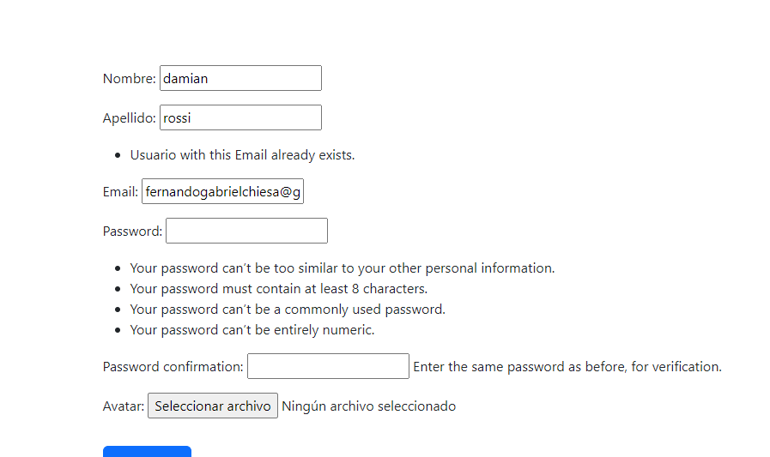 | ok
3 | Autenticación | Inicio de sesión con datos válidos | Email, Contraseña | Enviar formulario de login | Usuario autenticado y redirigido al menú principal | redireccion a pagina de login | ok
4 | Autenticación | Inicio de sesión con datos inválidos | Email incorrecto, Contraseña | Enviar formulario de login | Error: Email o contraseña incorrectos | 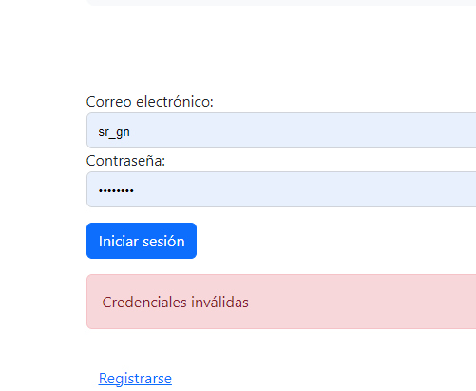 | ok
5 | Menú Admin | Acceso al menú admin como administrador | Usuario administrador | Iniciar sesión y acceder a /menu_admin/ | Acceso permitido, se muestra el menú de administración | 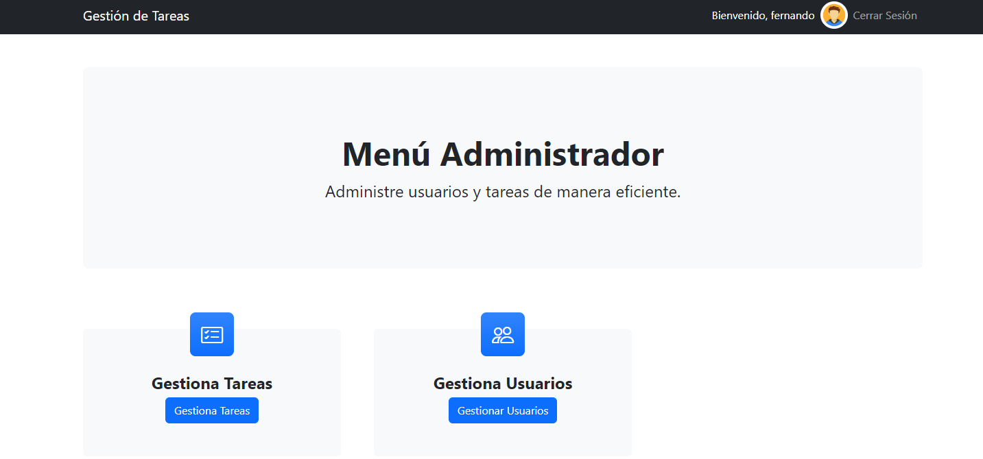 | ok
6 | Crear Tarea | Crear una nueva tarea con datos válidos | Nombre, Descripción, Fechas, Estado | Enviar formulario de creación de tarea | Tarea creada y listada en /tareas/
7 | Crear Tarea | Crear una nueva tarea con campos obligatorios vacíos | Nombre vacío | Enviar formulario de creación de tarea | Error: Campos obligatorios faltantes
8 | Editar Tarea | Editar una tarea existente | Tarea existente, nuevos datos | Enviar formulario de edición de tarea | Tarea actualizada correctamente
9 | Ver Tareas | Ver lista de tareas como usuario | Usuario autenticado | Acceder a /tareas/ | Lista de tareas del usuario
10 | Detalle de Tarea | Ver detalles de una tarea específica | ID de tarea | Acceder a /tarea/<id>/ | Detalles de la tarea mostrados
11 | Comentarios | Añadir comentario a una tarea | Comentario | Enviar formulario de comentario | Comentario añadido y mostrado en los detalles de la tarea
12 | Lista de Usuarios | Ver lista de usuarios como administrador | Usuario administrador | Acceder a /usuarios/ | Lista de usuarios mostrada
13 | Editar Usuario | Editar información de un usuario | Datos actualizados del usuario | Enviar formulario de edición de usuario | Usuario actualizado correctamente
14 | Eliminar Usuario | Intentar eliminar usuario como administrador | Usuario administrador | Intentar eliminar usuario | Usuario eliminado correctamente
15 | Eliminar Tarea | Intentar eliminar tarea como administrador | Administrador | Intentar eliminar tarea | Tarea eliminada correctamente
16 | Eliminar Tarea | Intentar eliminar tarea como usuario | Usuario regular | Intentar eliminar tarea | Error: Permiso denegado, solo administrador puede eliminar
17

